索引
第一个CRACKME.EXE 过程 | 本节练习：

EFLAGS寄存器 | 1、熟练记住CF/PF/AF/ZF/SF/OF的位置

ADC/SBB/XCHG | 2、写汇编指令只影响CF位的值(不能影响其他标志位)
 |  | cf为1时 |  | cf为1时
MOVS指令 |  | mov al,00 |  | MOV AL,2
 |  | adc al,00 |  | SBB AL,0

 | 3、写汇编指令只影响PF位的值(不能影响其他标志位)
 |  | pf 0->1 |  | pf 1->0
 |  | mov al,0 |  | mov al,3
 |  | add al,3 |  | add al,1

 |  | mov eax,100
 |  | test eax,eax
 |  | eax与eax 与运算得 100，pf只与运算结果的最低字节中1个数 奇偶性有关

 | 4、写汇编指令只影响AF位的值(不能影响其他标志位)

 |  | mov al,0
 |  | add al,1 | eflags全部置零
 |  | af 0->1
 |  | mov al,0f
 |  | add al,1
 |  | af 1->0
 |  | add al,3

 | 5、写汇编指令只影响SF位的值(不能影响其他标志位)
 |  | mov al,0
 |  | add al,1 | eflags全部置零
 |  | sf 0->1
 |  | add al,82 | 1000 0010
 |  | sf 1->0
 |  | sub al,82

 | 6、写汇编指令只影响OF位的值(不能影响其他标志位)
 |  | mov al,0
 |  | add al,1 | eflags全部置零
 |  | add al,82 | sf 设置为1
 |  | of 0->1（sf一定为1）
 |  | mov al,0x7f
 |  | add al,10
 |  | of 1->0
 |  | add al,0
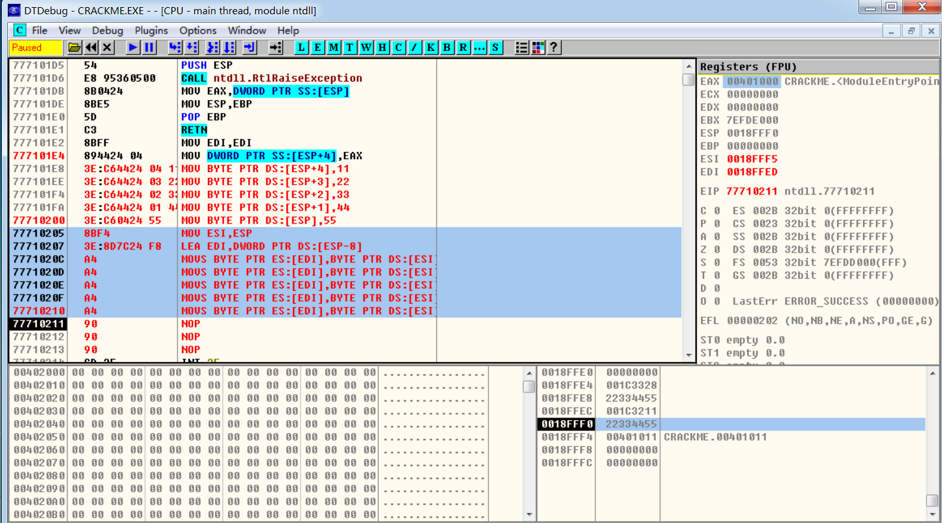
 | 7、用MOVS指令分别移动5个字节、5个字、5个双字
 |  | MOV BYTE PTR DS:[ESP+4],11
 |  | MOV BYTE PTR DS:[ESP+3],22
 |  | MOV BYTE PTR DS:[ESP+2],33
 |  | MOV BYTE PTR DS:[ESP+1],44
 |  | MOV BYTE PTR DS:[ESP],55

 |  | MOV ESI,ESP
 |  | LEA EDI,DWORD PTR DS:[ESP-8]

 |  | MOVS BYTE PTR ES:[EDI],BYTE PTR DS:[ESI]
 |  | MOVS BYTE PTR ES:[EDI],BYTE PTR DS:[ESI]
 |  | MOVS BYTE PTR ES:[EDI],BYTE PTR DS:[ESI]
 |  | MOVS BYTE PTR ES:[EDI],BYTE PTR DS:[ESI]
 |  | MOVS BYTE PTR ES:[EDI],BYTE PTR DS:[ESI]

 | 8、用STOS指令分别存储5个字节、5个字、5个双字
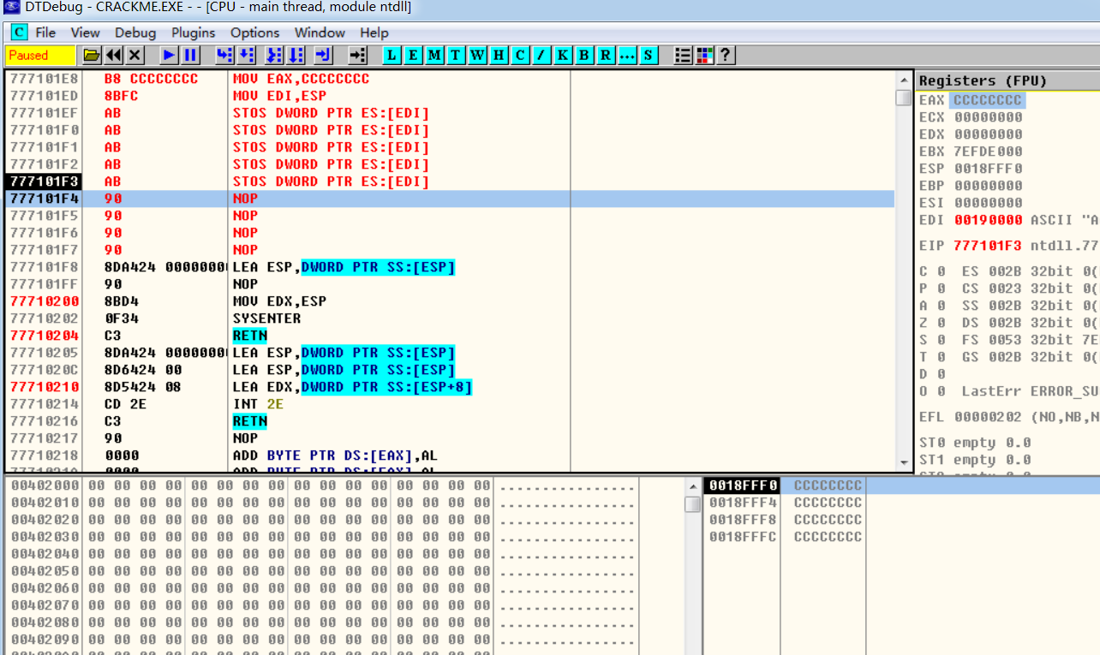

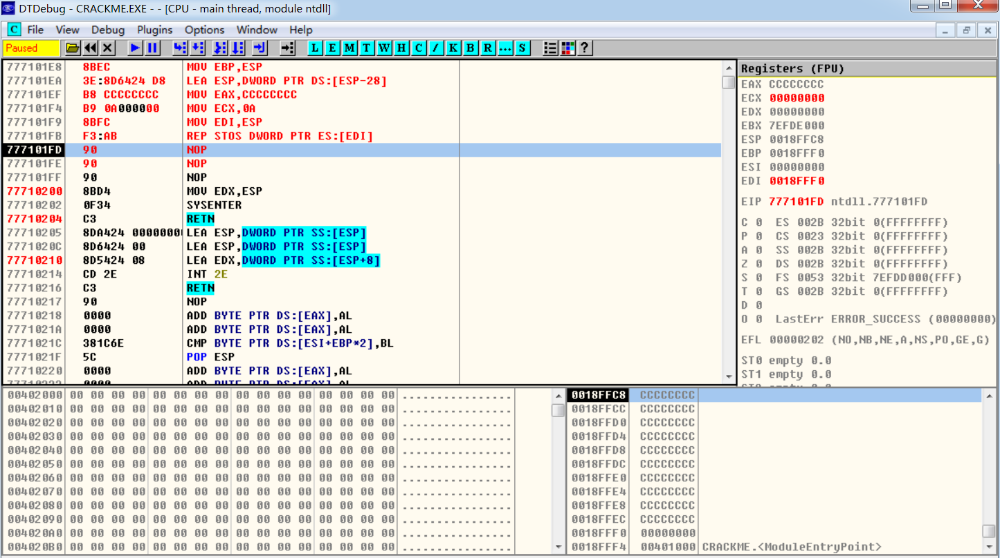
 | 9、使用REP指令重写第7、8题
 |  | 填充缓冲区
 |  | MOV EBP,ESP
 |  | LEA ESP,DWORD PTR DS:[ESP-28]
 |  | MOV EAX,CCCCCCCC
 |  | MOV ECX,0A
 |  | MOV EDI,ESP
 |  | REP STOS DWORD PTR ES:[EDI]

00
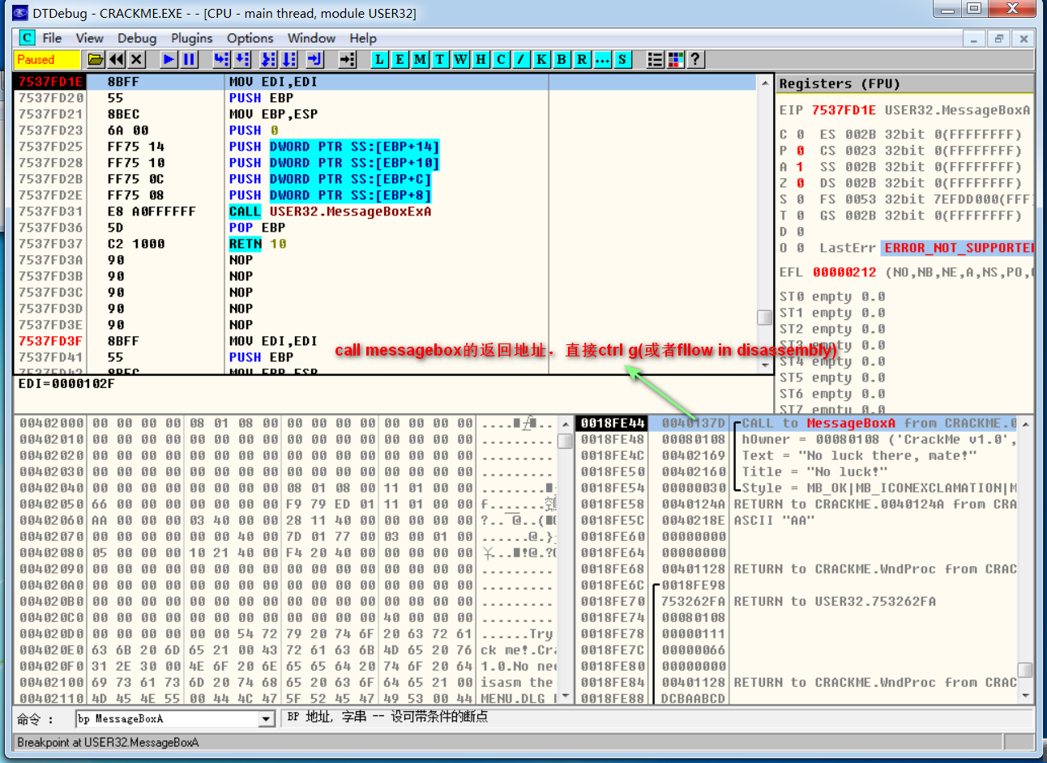
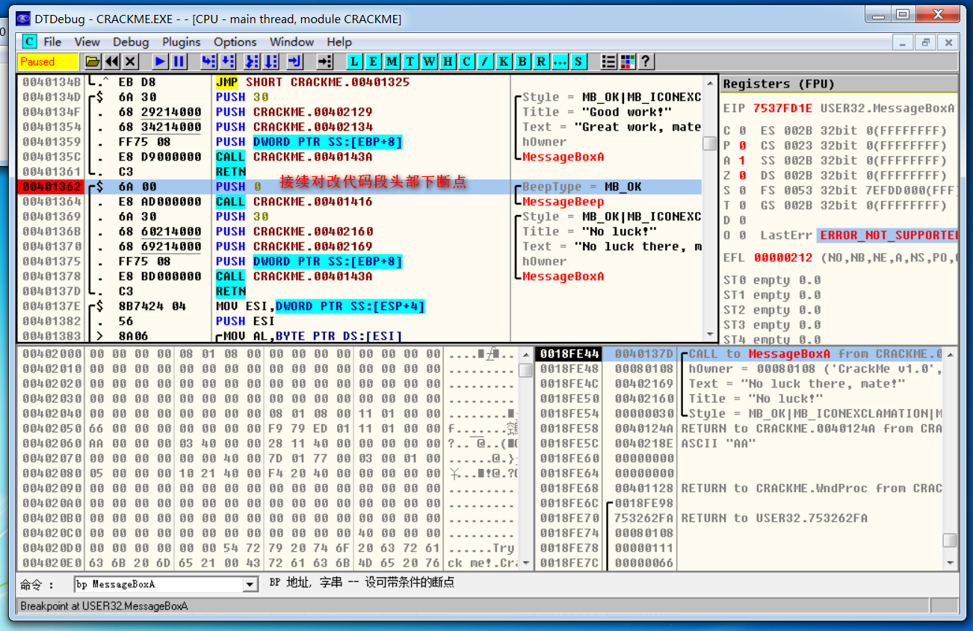
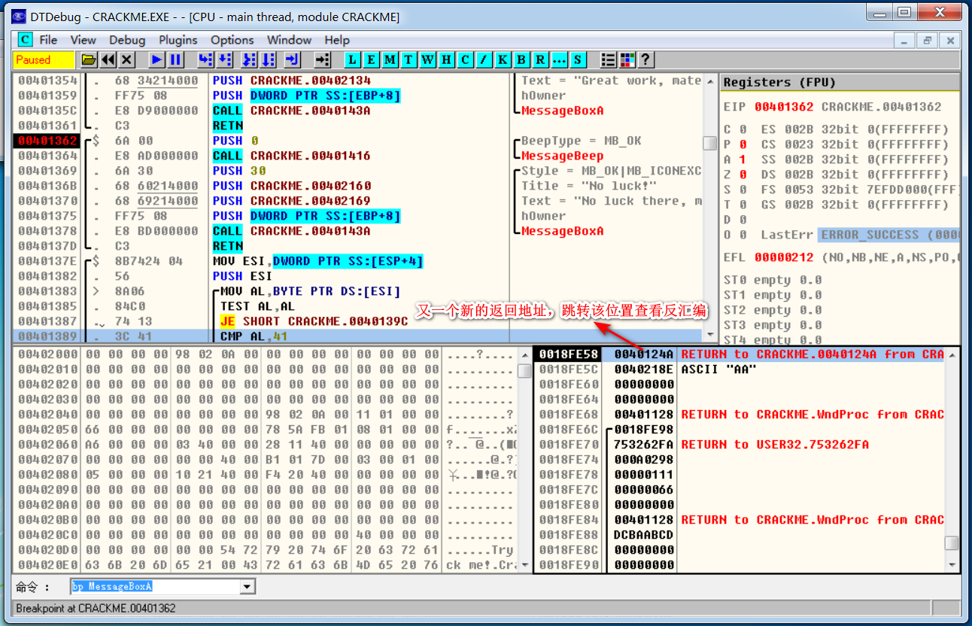
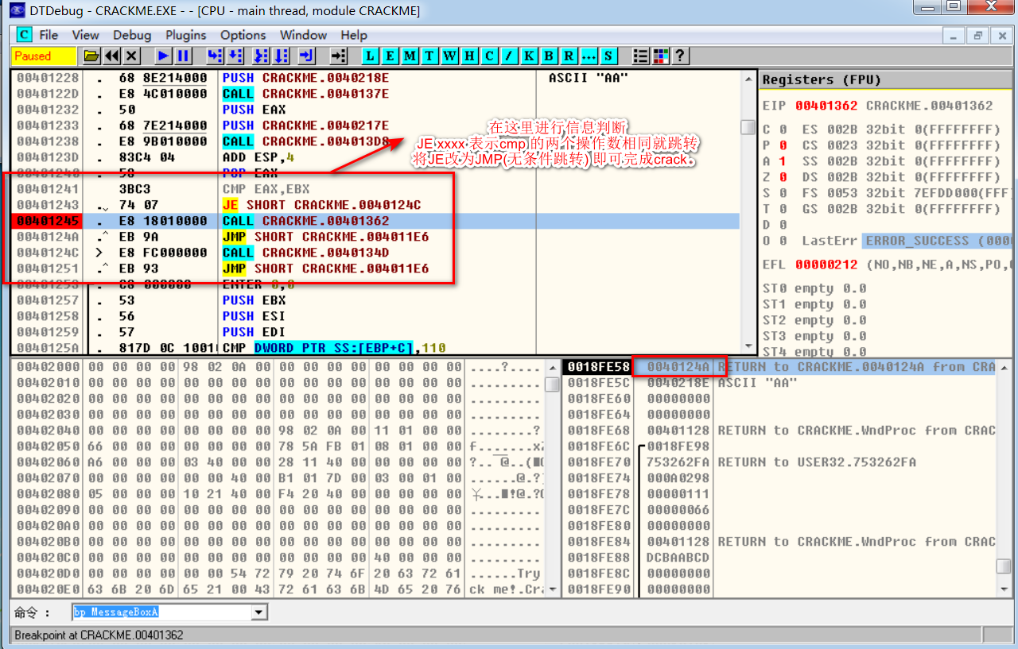
 | crackme过程

1.密码错误出现 messagebox，直接bp MessageBA 下断点，填写信息触发断点

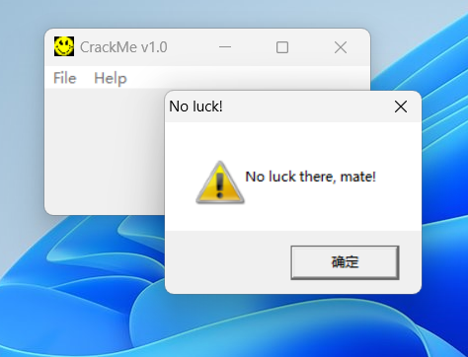

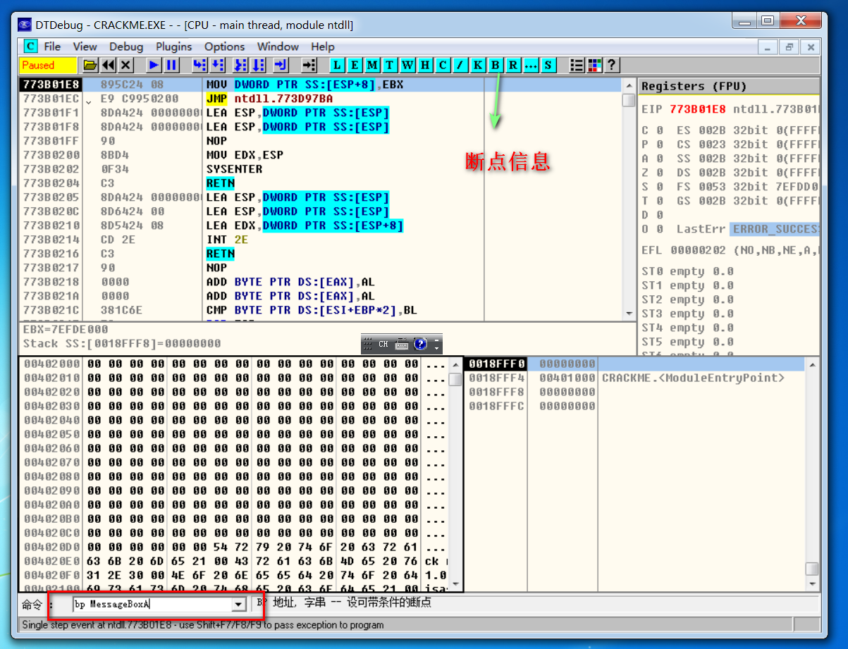

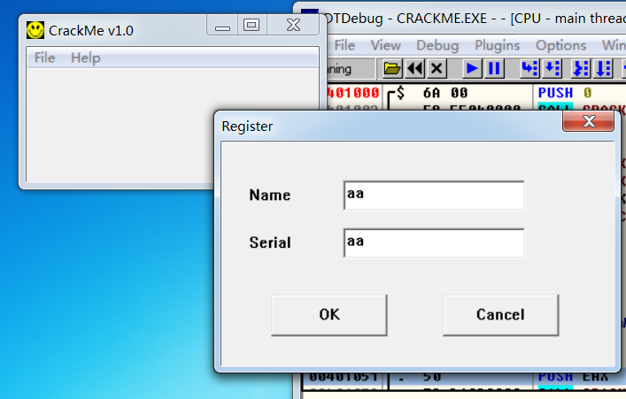

2.此时栈顶的值(esp)为call messagebox的返回地址，继续下断点并重新执行

01
 | EFLAGS寄存器

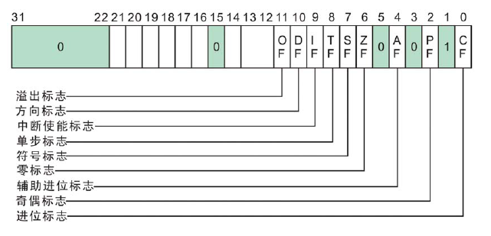

进行连续的数据传输的方向
0为递增 1为递减 (rep movs,rep stos)

 | 查看DTDEBUG中的EFLAGS的值，然后转换成二进制的形式，并取出CF/PF/AF/ZF/SF/OF的值

 | 记住这几个寄存器的位置和名称
 | MOV指令不影响标志寄存器，只有运算指令

 | 1、进位标志CF(Carry Flag):如果运算结果的最高位产生了一个进位或借位，那么，其值为1，否则其值为0。

 | MOV AL,0xEF |  |  | MOV AL,0xFE
 | ADD AL,2 |  |  | ADD AL,2

 | 2、奇偶标志PF(Parity Flag)：奇偶标志PF用于反映运算结果最低字节中“1”的个数的奇偶性。
 | 如果“1”的个数为偶数，则PF的值为1，否则其值为0。

 | MOV AL,3
 | ADD AL,3
 | ADD AL,2

 | 3、辅助进位标志AF(Auxiliary Carry Flag)：

 | 在发生下列情况时，辅助进位标志AF的值被置为1，否则其值为0：

 | (1)、在字操作时，发生低字节向高字节进位或借位时；

 | (2)、在字节操作时，发生低4位向高4位进位或借位时。

 | MOV EAX,0x55EEFFFF |  |  | MOV AX,5EFE |  |  | MOV AL,4E
 | ADD EAX,2 |  |  | ADD AX,2 |  |  | ADD AL,2

 | 网上资料：

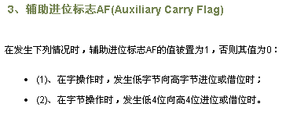

 | 白皮书：

 | 4、零标志ZF(Zero Flag)：零标志ZF用来反映运算结果是否为0。
 | 如果运算结果为0，则其值为1，否则其值为0。在判断运算结果是否为0时，可使用此标志位。

 | XOR EAX,EAX

 | MOV EAX,2
 | SUB EAX,2

 | 5、符号标志SF(Sign Flag)：符号标志SF用来反映运算结果的符号位，它与运算结果的最高位相同。

 | MOV AL,7F
 | ADD AL,2

 | 6、溢出标志OF(Overflow Flag)：溢出标志OF用于反映有符号数加减运算所得结果是否溢出。
 | 如果运算结果超过当前运算位数所能表示的范围，则称为溢出，OF的值被置为1，否则，OF的值被清为0。

 | 最高位进位与溢出的区别：

 | 进位标志表示无符号数运算结果是否超出范围.

 | 溢出标志表示有符号数运算结果是否超出范围.

 | 溢出主要是给有符号运算使用的，在有符号的运算中，有如下的规律：

 | 正 + 正 = 正 如果结果是负数，则说明有溢出

 | 负 + 负 = 负 如果结果是正数，则说明有溢出

 | 正 + 负 永远都不会有溢出.

 | 负数 | 80 7F | 整数 |  | 总结：

 |  |  |  |  | 1、无符号数：0 ..... FF

 | BF |  | 40 |  | 2、有符号数：

 | C0 |  | 3F |  |  | 正数：0 ..... 7F

 |  |  |  |  |  | 负数：80 ..... FF

 |  | FF 0

 | 1、无符号、有符号都不溢出

 |  | MOV AL,8
 |  | ADD AL,8

 | 2、无符号溢出、有符号不溢出

 |  | MOV AL,0FF
 |  | ADD AL,2

 | 3、无符号不溢出、有符号溢出

 |  | MOV AL,7F
 |  | ADD AL,2

 | 4、无符号、有符号都溢出

 |  | MOV AL,0FE
 |  | ADD AL,80

